成果発表用
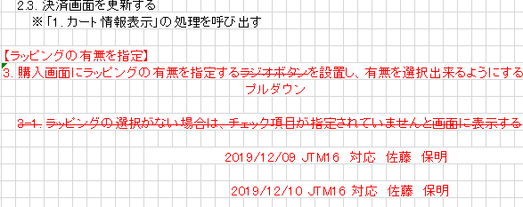
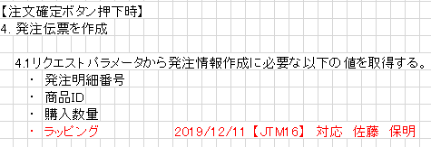
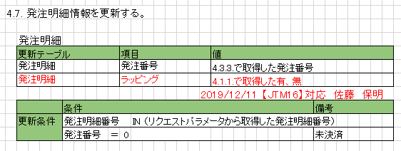
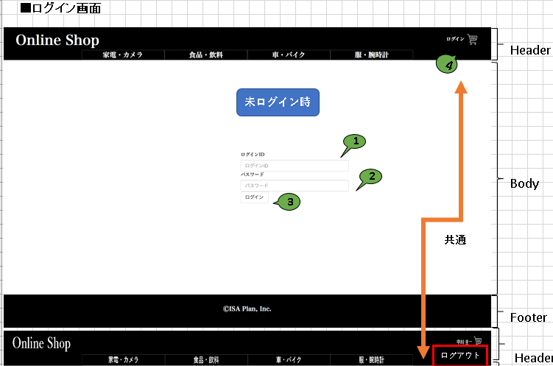
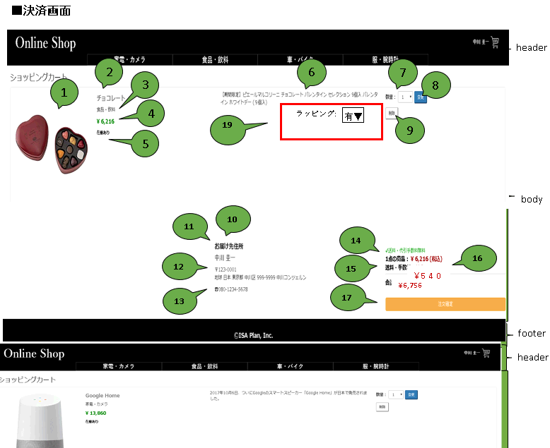
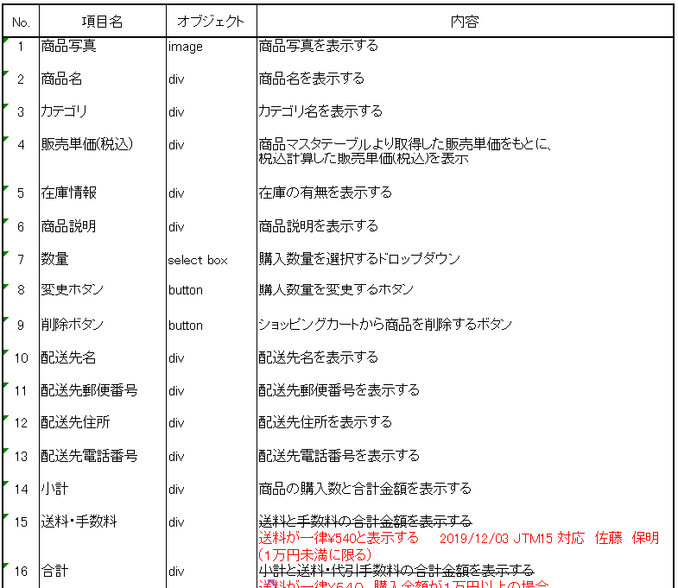
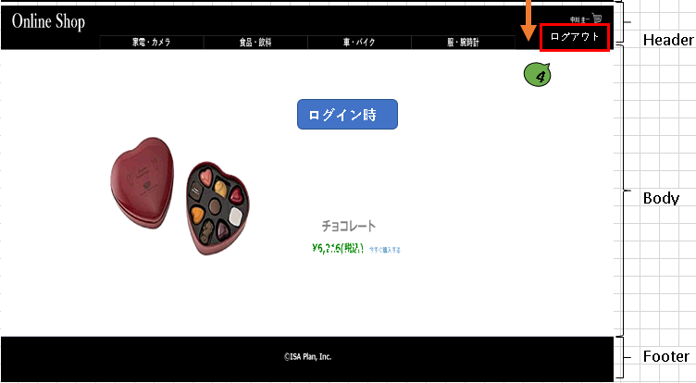
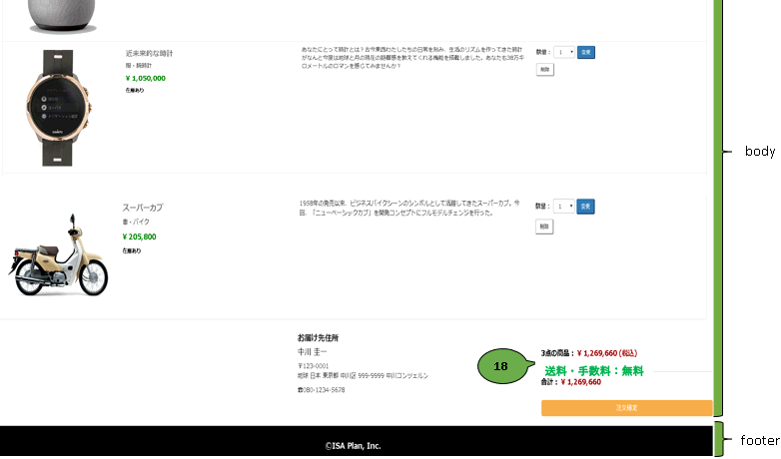
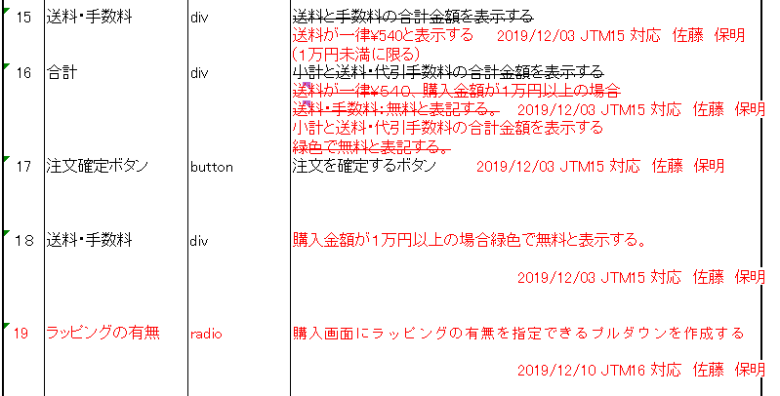
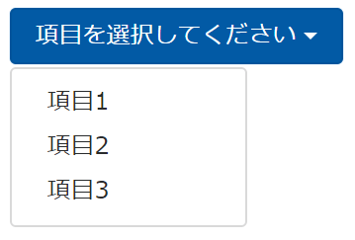
 |  |  | 改修ページ数合計 ４
No. | 案件 | ファイル | 改修・新規 | ページ数
1 | JTM03 | 画面設計書（ログイン） | 改修 | 1
2 | JTM15 | 画面設計書（決済） | 改修 | 1
3 | JTM16 | 画面設計書（決済） | 改修 | 1
4 |  | 【研修内化成化】テーブル定義書 | 改修 | 1

 |  |  |  |  |  |  |  |  | 改修 行数合計 65行
 |  |  |  |  |  |  | No. | 案件 | ファイル | 改修・新規 | 行数
 |  |  |  |  |  |  | 4 |  | header.jsp | 改修 | 6
 |  |  |  |  |  |  | 5 |  | payment.jsp | 改修 | 24
 |  |  |  | 改修ページ数合計 ５ |  |  | 6 |  | paymentQtyChgLogic.java | 改修 | 5
 |  | No. | 案件 | ファイル | 改修・新規 | ページ数 | 7 |  | OrderDetailAddLogic.java | 改修 | 1
 |  | 1 | JTM03 | PG仕様書（ログイン） | 改修 | 1 | 8 |  | OrderDetai DAO | 改修 | 8
 |  | 2 | JTM15 | PG仕様書（決済） | 改修 | 1 | 9 |  | CartInfo DAO | 改修 | 2
 |  | 3 | JTM16 | PG仕様書（決済） | 改修 | 3 | 10 |  | CartInfo Bean.jsp | 改修 | 7
 |  |  |  |  |  |  | 11 |  | OrderDetail Bean | 改修 | 6
 |  |  |  |  |  |  | 12 |  | ProductServlet.java | 改修 | 7

